Convoyeur
Donnees d'entrée liees à la chute des disques de frein |  |  | Solution 1 |  |  |  | Solution 2
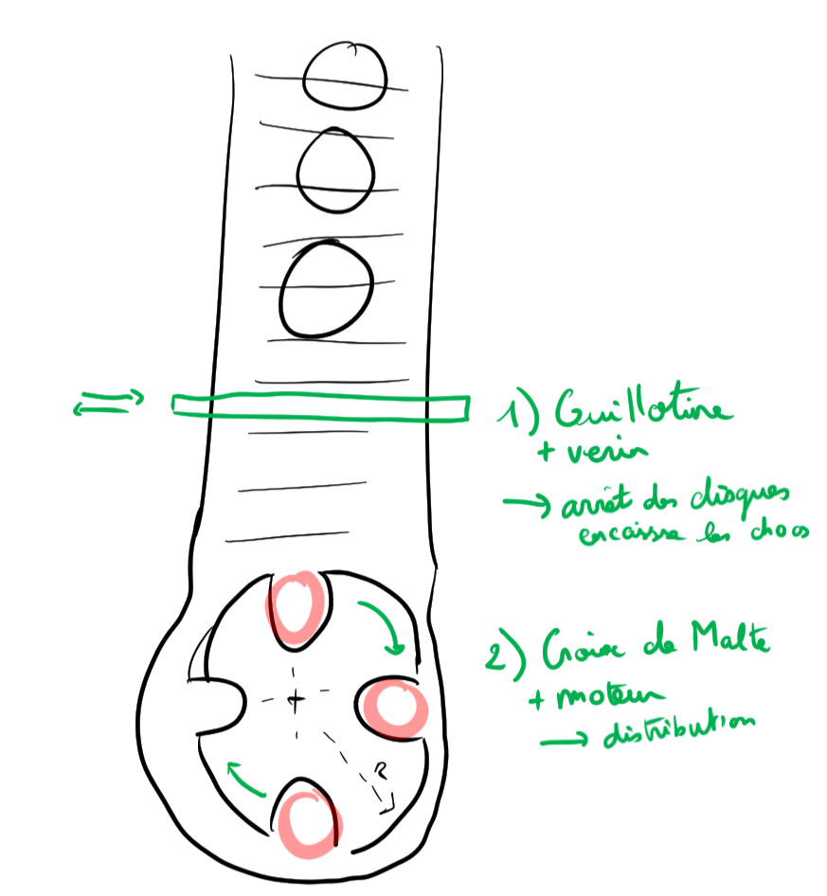
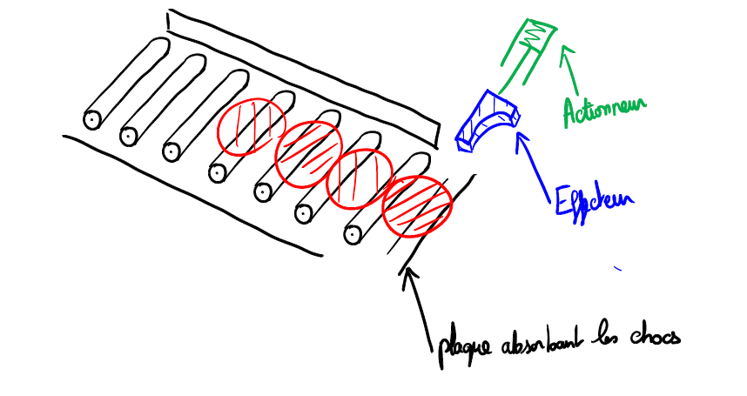
Variable | valeur | unite
Masse | 3.6 | kg
D | 180 | mm
Pente | 0.05 | aucun
g | 9.81 | m/s2
Longueur | 2.6 | m
Hauteur | 0.12983780405 | m
Vitesse | 1.5970597985 | m/s
 | 5.7494152746 | km/h
Energie | 4.59108 | J
Temps arret | 0.2 | s
acceleration | 7.9852989925 | m/s^2
Force necessaire | 0 | N

 |  |  |  |  |  |  | 1) Plaque pour les chocs
 |  |  | 1) Pre Dimmensionnement du couple moteur de la croix de Malte

 |  |  |  | Hypotheses et details |  |  | Hypotheses et details

 |  |  |  | Parametrage

 |  |  | Parametre | Valeur | Unite | Description | Parametre | Valeur | Unite | Description
 |  |  | m | 3.6 | kg | masse du disque de frein | m | 3.6 | kg | masse
 |  |  | g | 9.81 | m/s2 | contante de pesanteur | g | 9.81 | m/s2
 |  |  | Re | 540 | mm | rayon effecteur | s | 2.5 |  | coefficient de securite
 |  |  | Rc |  | mm | rayon croix de matle | L | 360 | mm | Longueur de l aplque
 |  |  | Rp |  | mm | rayon plot | a | 3 | mm | epaisseur de la plaque
 |  |  | f |  | 1 | frottement acier/acier | b | 30 | mm | hauteur de la plaque
 |  |  |  |  |  |  | Re | 300 | MPa | Limite elastique de l'acier
 |  |  |  |  |  |  | t | 0.1 | s | temps d'arret du disque
 |  |  |  |  |  |  | F | 57.494152746 | N | Force appliquee sur la poutre
 |  |  |  |  |  |  | Mf | 5174.4737472 | N.mm | Moment de flexion sur la poutre
 |  |  |  |  |  |  | Ig | 67.5 | mm4 | Moment quadratique
 |  |  |  |  |  |  | Sigma eq | 114.98830549 | MPa | Contrainte equivalente
 |  |  |  |  |  |  | Acceptable ? | Oui |  | La contrainte equivalente est elle acceptable

 |  |  |  |  |  |  | 2) Force a developper par le par le verin
 |  |  |  |  |  |  | me | 5 | kg | masse de l'effecteur
 |  |  |  |  |  |  | m | 3.6 | kg | masse
 |  |  |  |  |  |  | g | 9.81 | m/s2 | gravite
 |  |  |  |  |  |  | alpha | 0.049958395722 | degre | pente
 |  |  |  |  |  |  | n | 10 |  | Nombre de disques
 |  |  |  |  |  |  | s | 2.5 |  | coefficient de securite
 |  |  |  |  |  |  | v | 1 | m/s | vitesse d'ejection
 |  |  |  |  |  |  | t | 0.1 | s | temps de mise en mouvement du disque
 |  |  |  |  |  |  | f | 0.2 |  | coefficient de frottement acier / acier
 |  |  |  |  |  |  | N | 17.6359688 | N | effort Normal au mouvement
 |  |  |  |  |  |  | a | 10 | m/s2 | acceleration necessaire
 |  |  |  |  |  |  | F verin | 259.089922 | N | Force necessaire
 |  |  |  |  |  |  | Cmin | 360 |  | Course minimale
 |  |  |  |  |  |  | ref | DSNU-25-400-P-A |  | Reference d'un verin convenable (Festo)

